Article
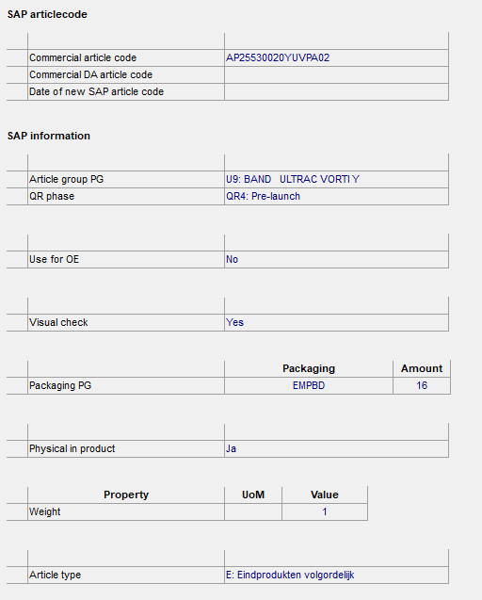
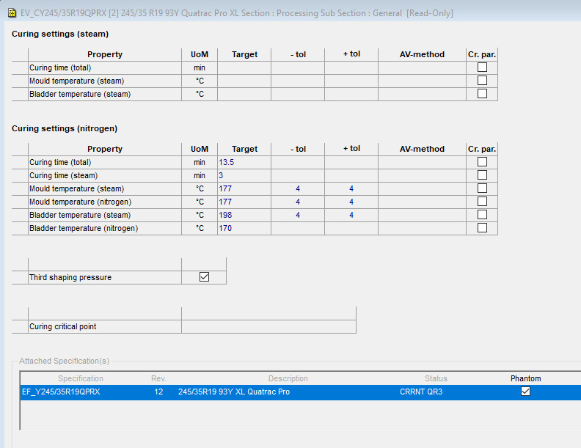
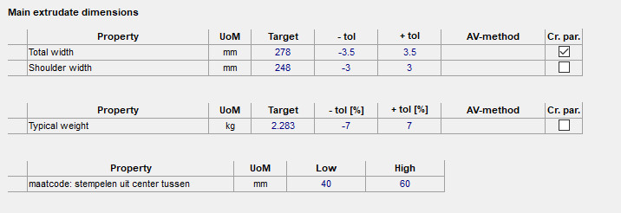
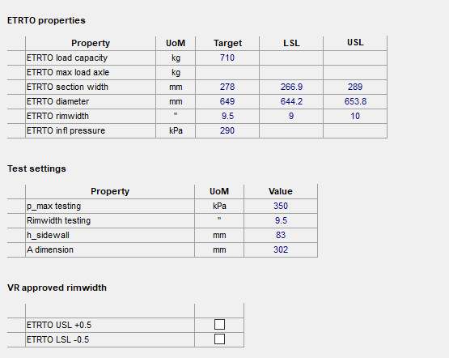
SAP | ns2:SequenceNr | ns2:Plant | ns2:Article | ns2:TemplateArticle | ns2:Description | ns2:ArticleGroup | ns2:UoM | ns2:Carrier | ns2:PackageQuantity | ns2:UnitWeight | ns2:WeightTolerance | ns2:ArticleType | ns2:InFinalProd | ns2:MaxShelfLife | ns2:MinAging | ns2:OldArticleCode | ns2:SecondGradeArticle | ns2:QR_Status | ns2:CuringTime | ns2:MouldCode | ns2:ProfileName | ns2:LoadRange | ns2:RunFlatInd | ns2:TyreTypePCT_ACT | ns2:MaxSpeed | ns2:RadialConstruction | ns2:DotInd | ns2:E-ApprovalCodeSound | ns2:E-approvalCode | ns2:PliesSidewall | ns2:PliesTread | ns2:TyrePress | ns2:MaxPressure | ns2:MaxLoadKg | ns2:MaxLoadLbs | ns2:EtrtoTargetRimWidth | ns2:EtrtoLslRimWidth | ns2:EtrtoUslRimWidth | ns2:ApprRimWidthPlus | ns2:ApprRimWidthMinus | ns2:EC_VehicleClass
Interspec |  |  |  |  | table: SPECIFICATION_HEADER field: DESCRIPTION length: 60 char | section: SAP information sub-section: - PropertyGroup: - Property: Article group PG (first two characters of this property) |  | section: SAP information sub-section: - PropertyGroup: - Property: Packaging PG DB field: Characteristic | section: SAP information sub-section: - PropertyGroup: - Property: Packaging PG DB field: NUM_1 | \\SAP information\-\-\Packaging PG\NUM_1
Interface | added by interface | added by interface | Created by interface | added by interface
Agri sidewall | 239383 | 5M01 | E1C800/65R32-178A | TEMPLATE_ES_AGR | ZIJKANT B=445 P=35 L=2995 G=22,05 | LP | EA | WGNFB | 18 | 22.05 | 10 | H | TRUE | 21 | 4 | E1C800/65R32-178A |  | QR 5
PCR Green tyre | 239407 | 5M01 | E1BW214520QPRX-G | TEMPLATE_EG_PCR | GREENTYRE QUATRAC PRO XL | NY | EA | PLR4 | 20 | 10.604 |  | G | TRUE | 30 | -1 | E1BW214520QPRX-G |  | QR 4
 | 239413 | 5M01 | E1CW214520QPRX-G | TEMPLATE_EG_PCR | GREENTYRE QUATRAC PRO XL | NY | EA | PLR4 | 20 | 10.605 |  | G | TRUE | 30 | -1 | E1CW214520QPRX-G |  | QR 4
PCR Vulc tyre | 239419 | 5M01 | E1BW215/45R20QPRX | TEMPLATE_EV_PCR | 215/45 R20 95W QUATRAC PRO XL | PO | EA | EMPBD | 20 | 10.604 |  | V | TRUE | -1 | -1 | E1BW215/45R20QPRX |  | QR 4 | 10.5
 | 239425 | 5M01 | E1CW215/45R20QPRX | TEMPLATE_EV_PCR | 215/45 R20 95W QUATRAC PRO XL | PO | EA | EMPBD | 20 | 10.605 |  | V | TRUE | -1 | -1 | E1CW215/45R20QPRX |  | QR 4 | 10.5
PCR Finished tyre | 239431 | 5M01 | AP19555020HQPRA02 | TEMPLATE_EF_PCR | 195/55 R 20 95H XL Quatrac Pro | TO | EA | EMPBD | 15 | 10.73 |  | E | TRUE | -1 | -1 | E1H195/55R20QPRX |  | QR 4
 | 239435 | 5M01 | AL21560017HAA4A02 | TEMPLATE_EF_PCR | 215/60 R 17 100 H XL ALNAC 4G ALL SEASON | T2 | EA | EMPBD | 22 | 10.225 |  | E | TRUE | -1 | -1 | E1H215/60R17AA4X | AL21560017HAA4202 | QR 5
 | 239436 | 5M01 | AL21560017HAA4202 | TEMPLATE_EF_PCR | 215/60R17 100H XL ALNAC 4G ALL SEASON DA | T2 | EA | EMPBD | 22 | 10.225 |  | E | TRUE | -1 | -1 | E2H215/60R17AA4X | AL21560017HAA4202 | QR 0
PCR Tread | 239867 | 5M01 | E1LV641 | TEMPLATE_ET | LOOPVLAK WINTRAC PRO B292 SB256 | L8 | M | HSPBX | 75 | 2.359 | 7 | I | TRUE | 21 | 4 | E1LV641 |  | QR 3
 | 239873 | 5M01 | E1LV647 | TEMPLATE_ET | LOOPVLAK WINTRAC PRO B318 SB286 | L8 | M | HSPBX | 75 | 2.56 | 8 | H | TRUE | 21 | 2 | E1LV647 |  | QR 4
 | 239879 | 5M01 | E1LV680 | TEMPLATE_ET | LOOPVLAK WINTRAC PRO B278 SB246 FLAT | L8 | M | HSPBR | 75 | 2.283 | 7 | I | TRUE | 21 | 4 | E1LV680 |  | QR 3
PCR Vulc tyre | 239885 | 5M01 | E1BY245/35R19QPRX | TEMPLATE_EV_PCR | 245/35 R19 93Y Quatrac Pro XL | PO | EA | EMPBD | 16 | 10.958 |  | V | TRUE | -1 | -1 | E1BY245/35R19QPRX |  | QR 3 | 13
 | 239890 | 5M01 | E1CY245/35R19QPRX | TEMPLATE_EV_PCR | 245/35 R19 93Y Quatrac Pro XL | PO | EA | EMPBD | 16 | 10.959 |  | V | TRUE | -1 | -1 | E1CY245/35R19QPRX |  | QR 3 | 13
PCR Finished tyre | 239895 | 5M01 | AP25530020YUVPA02 | TEMPLATE_EF_PCR | 255/30 ZR 20 (92Y) XL ULTRAC VORTI+ | U9 | EA | EMPBD | 16 | 12.237 |  | E | TRUE | -1 | -1 | E1Y255/30R20UVPX |  | QR 4 |  | 8103 | Ultrac Vorti+ | XL | FALSE |  | 320 | TRUE | TRUE | 023380 S2WR2 | E4 0264757 | 2 RAYON | 2 RAYON 2 STEEL 2 NYLON | 290 | 350 | 630 | 1398 | 9 | 8.5 | 9.5 | FALSE | FALSE | C1
 | 239899 | 5M01 | AP25550020YUVPA02 | TEMPLATE_EF_PCR | 255/50 ZR20 (109Y) XL ULTRAC VORTI+ | U9 | EA | EMPBD | 12 | 15.202 |  | E | TRUE | -1 | -1 | E1Y255/50R20UVPX |  | QR 5 |  | 4107 | Ultrac Vorti+ | XL | FALSE | Tubeless | 0 | TRUE | TRUE | 023380 S2WR2 | E4 0272022 | 2 RAYON | 2 RAYON 2 STEEL 2 NYLON | 290 | 350 | 1030 | 2271 | 8 | 7 | 9 | FALSE | FALSE | C1
 | 239903 | 5M01 | AP27530019YUVPA02 | TEMPLATE_EF_PCR | 275/30 ZR 19 (96Y) XL ULTRAC VORTI+ | U9 | EA | EMPBD | 16 | 12.658 |  | E | TRUE | -1 | -1 | E1Y275/30R19UVPX |  | QR 5 |  | 8122 | Ultrac Vorti+ | XL | FALSE | Tubeless | 320 | TRUE | TRUE | 023380 S2WR2 | E4 0264764 | 2 RAYON | 2 RAYON + 2 STEEL + 2 NYLON | 290 | 350 | 710 | 1566 | 9.5 | 9 | 10 | FALSE | FALSE | C1
Raw materials | 237250 | 5M01 | 160904 |  | Alpha-methylstyrene resin | 51 | KG |  | 1 | 1 |  |  | FALSE | -1 | -1 | E15161C |  | QR 4
 | 237251 | 5M01 | 165151 |  | Terpene Phenolic Resin | 51 | KG |  | 1 | 1 |  |  | FALSE | -1 | -1 | E15151B |  | QR 4
 | 233059 | 5M01 | 615852 |  | 3340Dtex/2 dipped PET fabric, 60 epdm,140 cm | 59 | KG |  | 1 | 1 |  |  | FALSE | -1 | -1 | E18512R |  | QR 4
 | Maintained by: | SAP | SAP | SAP | R&D | Industrial Eng | R&D | Industrial Eng | Industrial Eng | R&D | R&D | Industrial Eng |  | R&D | R&D |  | R&D | R&D | R&D | R&D | R&D | R&D | R&D | R&D | R&D | R&D | R&D | R&D | R&D | R&D | R&D | R&D | R&D | R&D | R&D | R&D | R&D | R&D | R&D | R&D | R&D
 | Used by (1): |  |  |  |  | MES | MES | MES | MES | MES | MES ?? | MES |  | MES | MES |  | MES | ?? | ?? | MES | MES | MES | MES | MES | MES | MES | MES
 | Used by (2): |  |  |  |  |  | SAP |  |  | SAP |  |  |  | SAP | SAP |  | SAP | ?? |  | SAP ?? | SAP ?? | SAP ?? | SAP ?? | SAP ?? | SAP ?? | SAP ?? | SAP ??
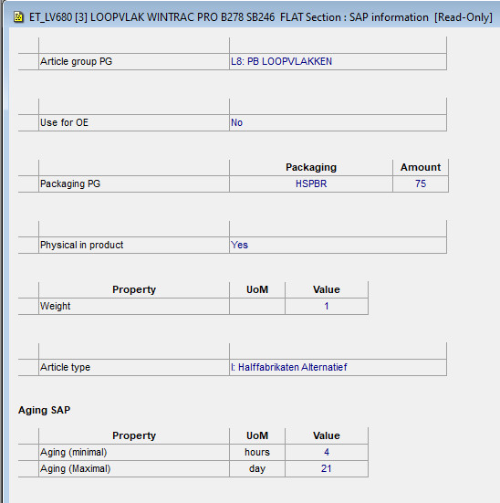
 | Used by (3): |  |  |  |  |  |  |  |  |  |  | PIBS !! | PIBS !! |  |  | PIBS !!! |  |  |  |  | website | website | website | website | website | website | website | website | website | website | website | website | website | website | website | website | website | website | website | website | website

